クエストミッション画面イメージ
クエストミッション画面イメージ

 | 概要

 | ●クエストミッションの実装
 |  | クエストごとに3個のクリアミッションを設定する
 |  | ミッション種別として、
 |  |  | ・初回クリア
 |  |  | ・コンティニューせずにクリア
 |  |  | ・誰も倒れずにクリア
 |  |  | ・リーダー属性○○でクリア
 |  |  | ・最後の敵をスキルで撃破でクリア
 |  |  | ・○○体以下のデッキでクリア
 |  |  | ・最大コンボ数○○以上でクリア
 |  |  | ・最大同時消し数○○以上でクリア
 |  | などを実装、種別は今後も増える想定です

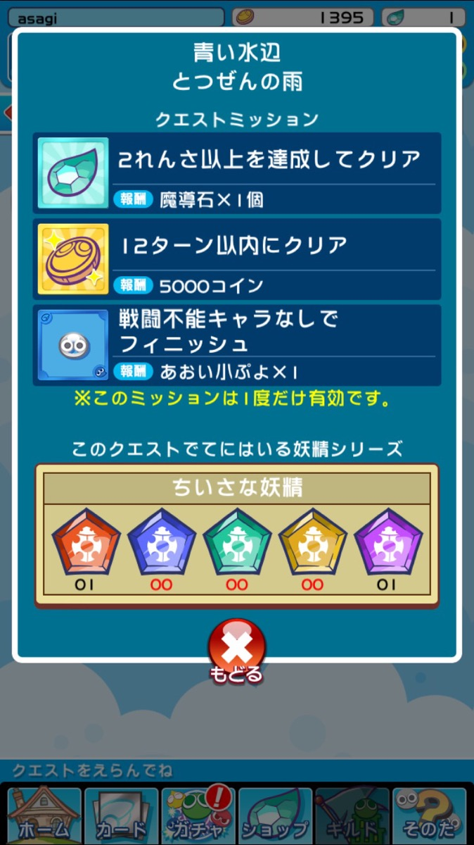
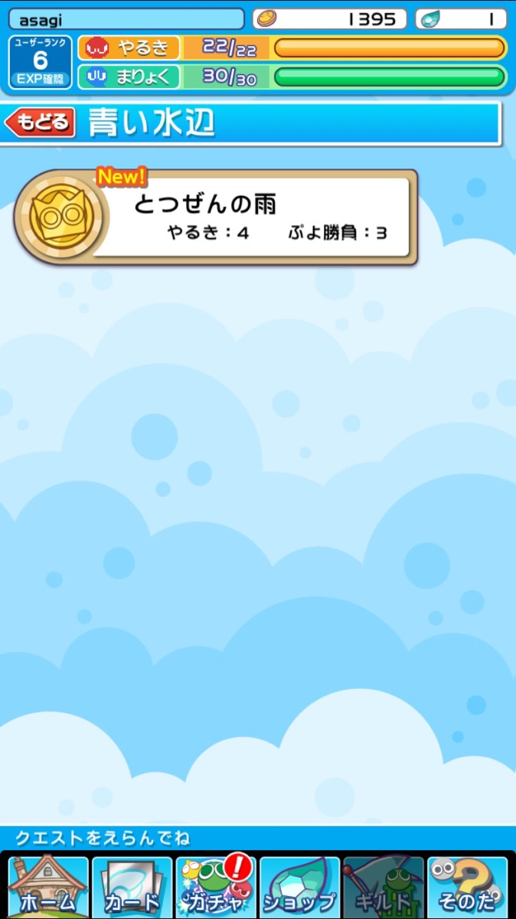
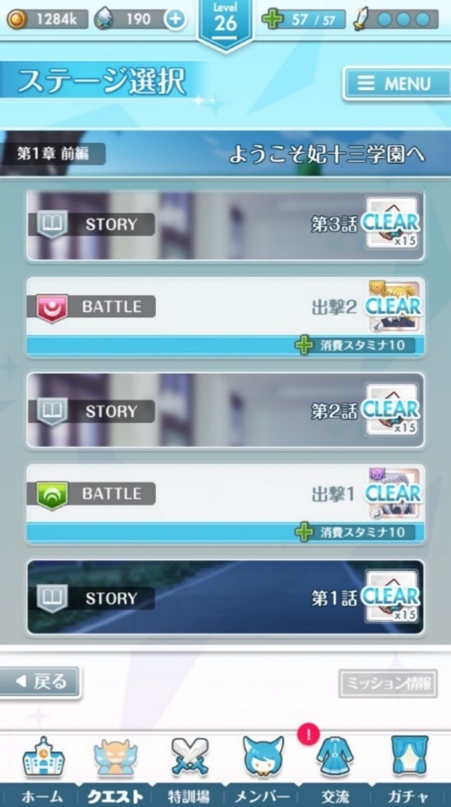
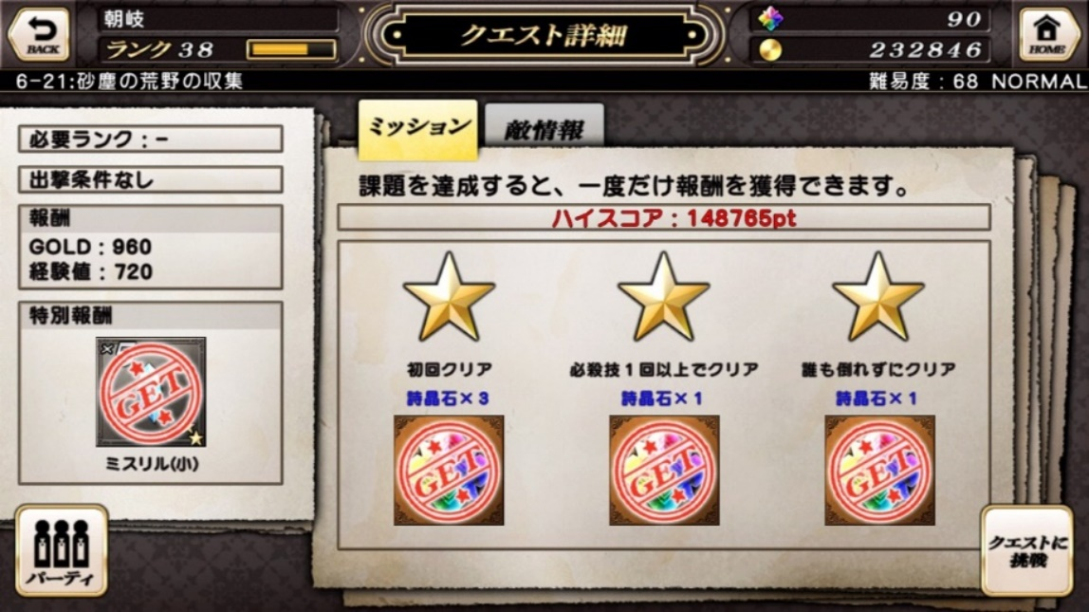
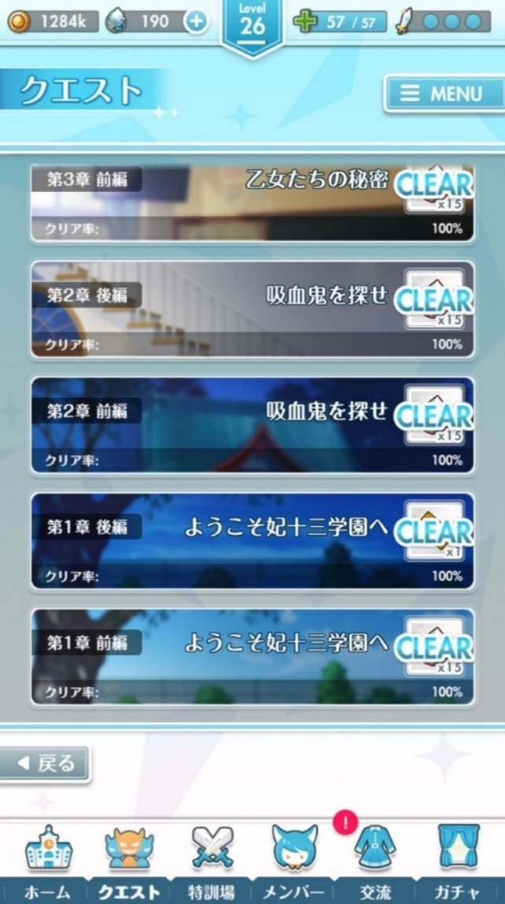
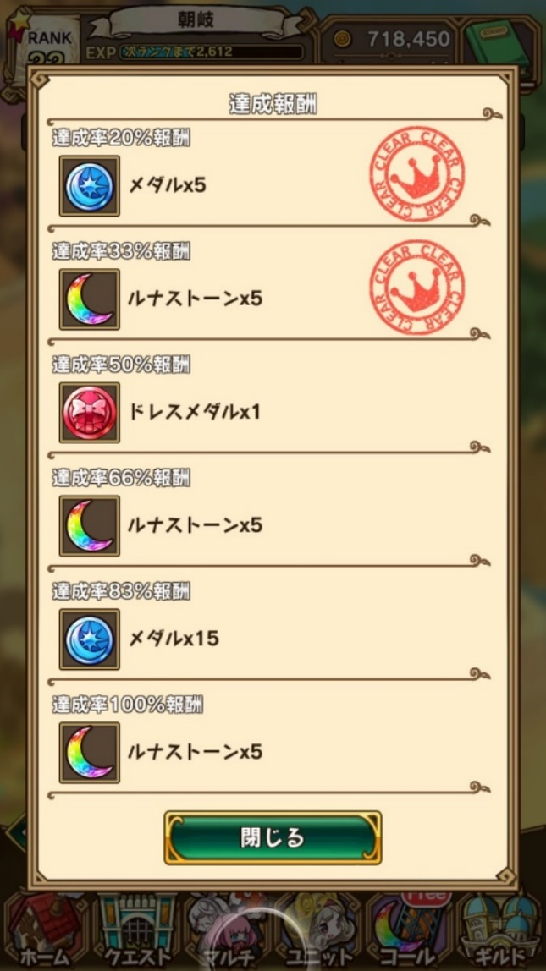
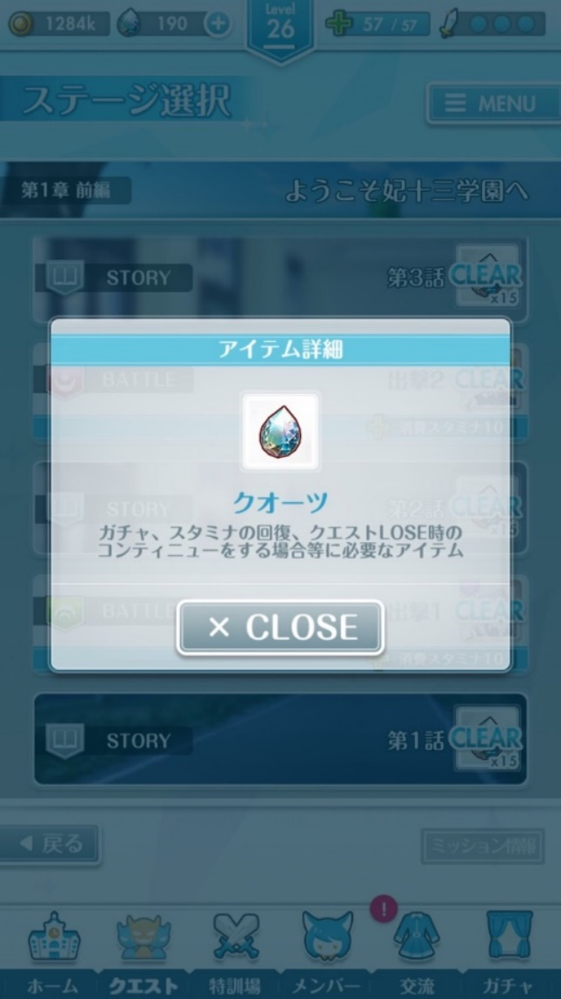
 |  | クエスト選択画面

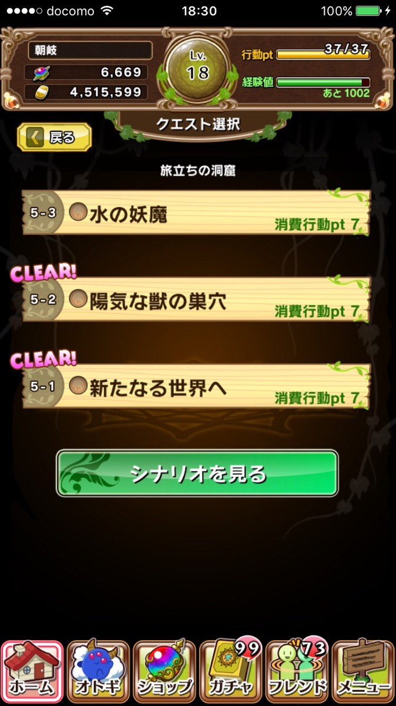
 |  |  |  | CLEAR表記
 |  |  |  | リスト左側の

CLEAR!
 |  |  |  | リスト左の装飾を押すとダイアログ表示

CLEAR!

CLEAR!
 |  |  |  | CLEARを右上に移動
 |  |  |  | 左の装飾(クエスト番号が書いてある)を押すとクエストミッションのポップアップが表示される
 |  |  |  | 全ミッションをクリアした状態になると、装飾のデザインが、木製から金製に変化してユーザーに全クリ状態だと知らせる

CLEAR!

CLEAR!

CLEAR!

ハードモード画面イメージ
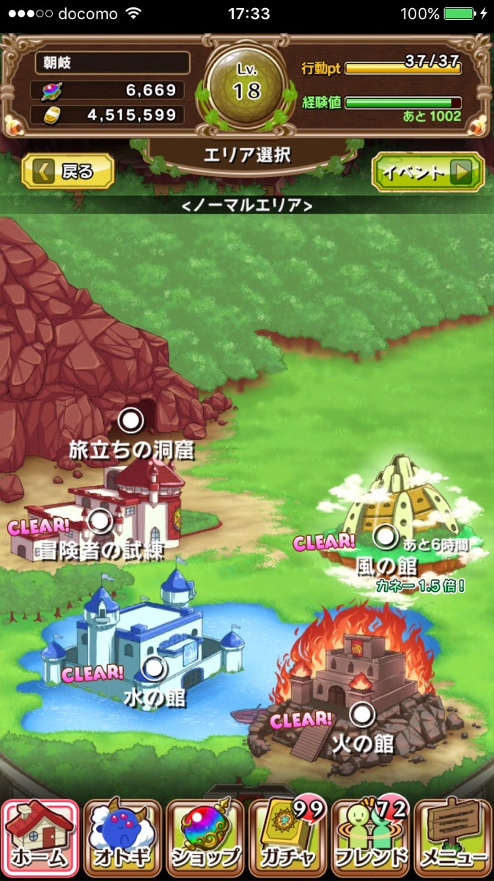
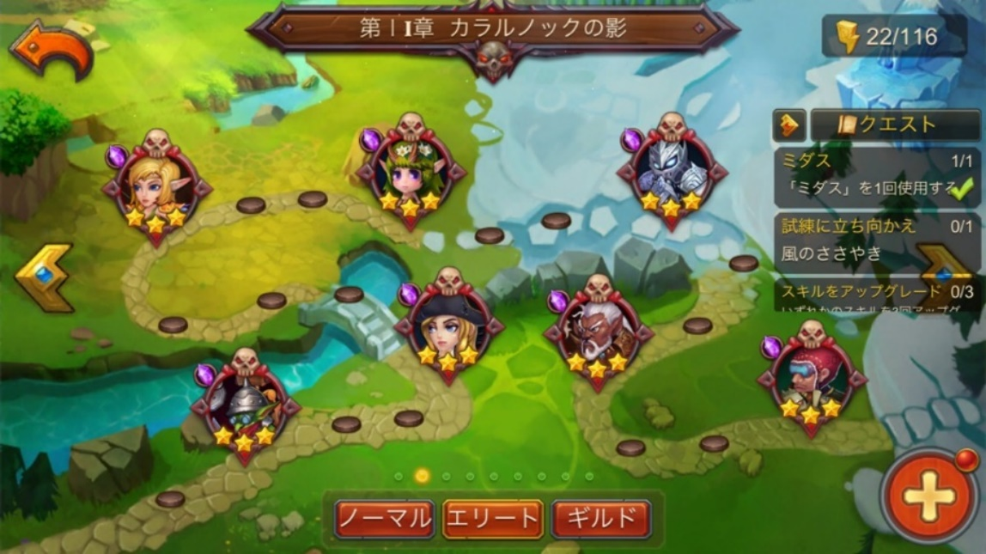
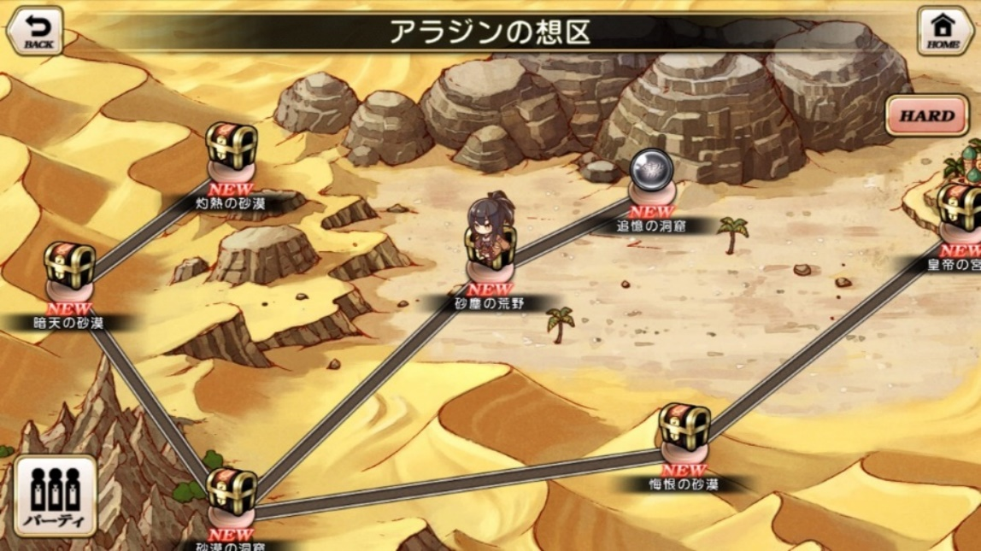
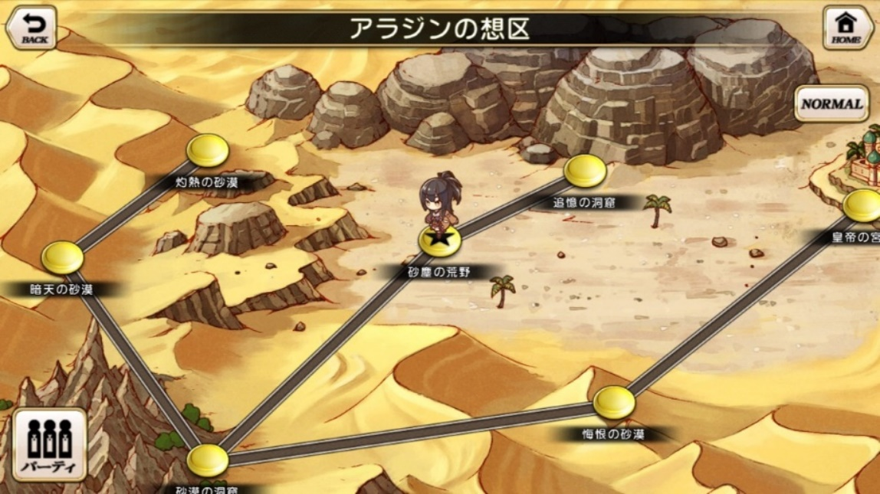
ハードモード画面イメージ

 | 概要

 | ●ノーマルクエストにハードモードの実装
 |  | ノーマルクエストにハードモードを実装する
 |  | 実装の想定として、
 |  |  | ・難易度は既存クエストの1.5倍程度
 |  |  | ・シナリオはハードモードの位置づけのため新規では作成しない
 |  |  | ・クエストミッションがあることが前提
 |  |  | ・ノーマルクエストの内容に先制攻撃などのギミックを追加する

 |  | エリア選択画面

クエスト周回画面イメージ
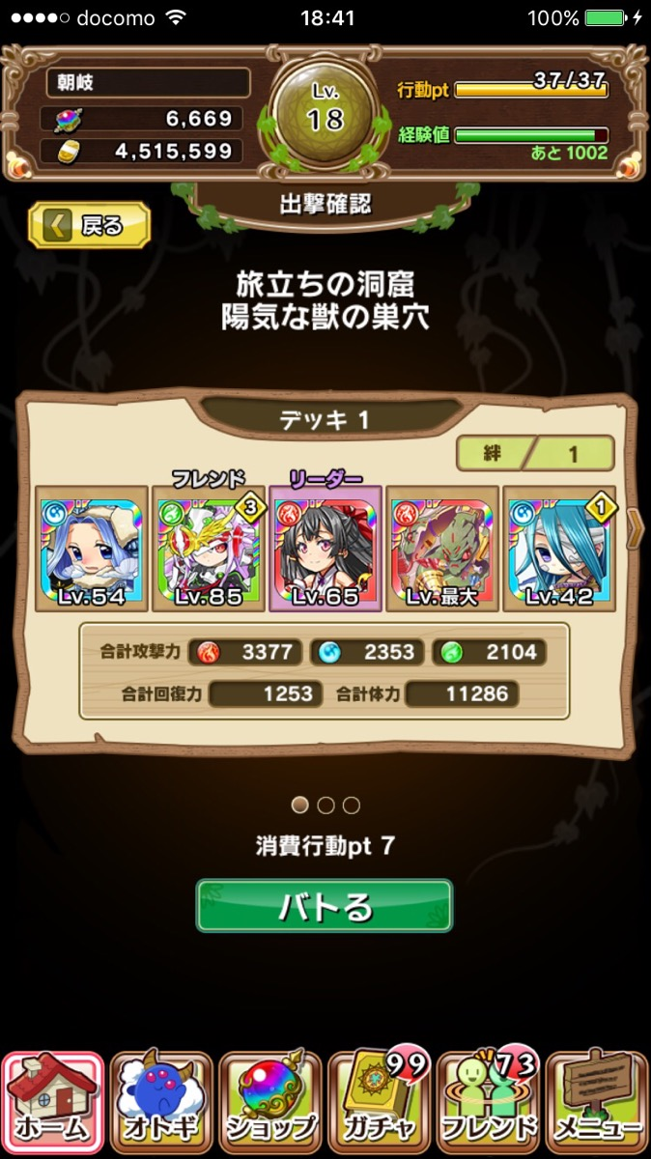
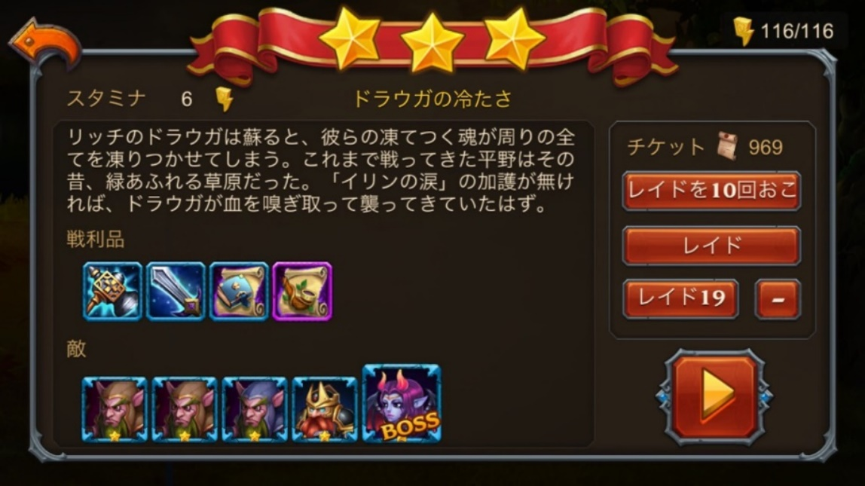
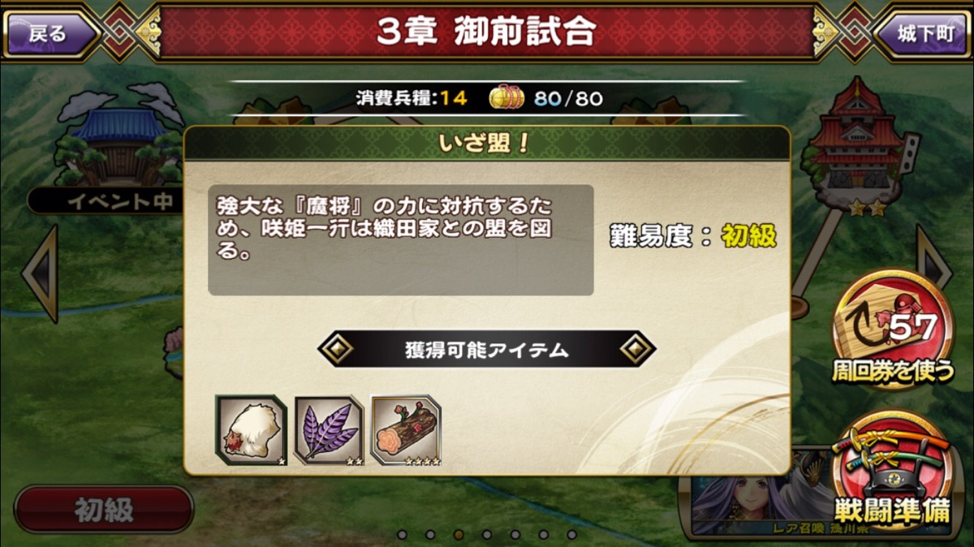
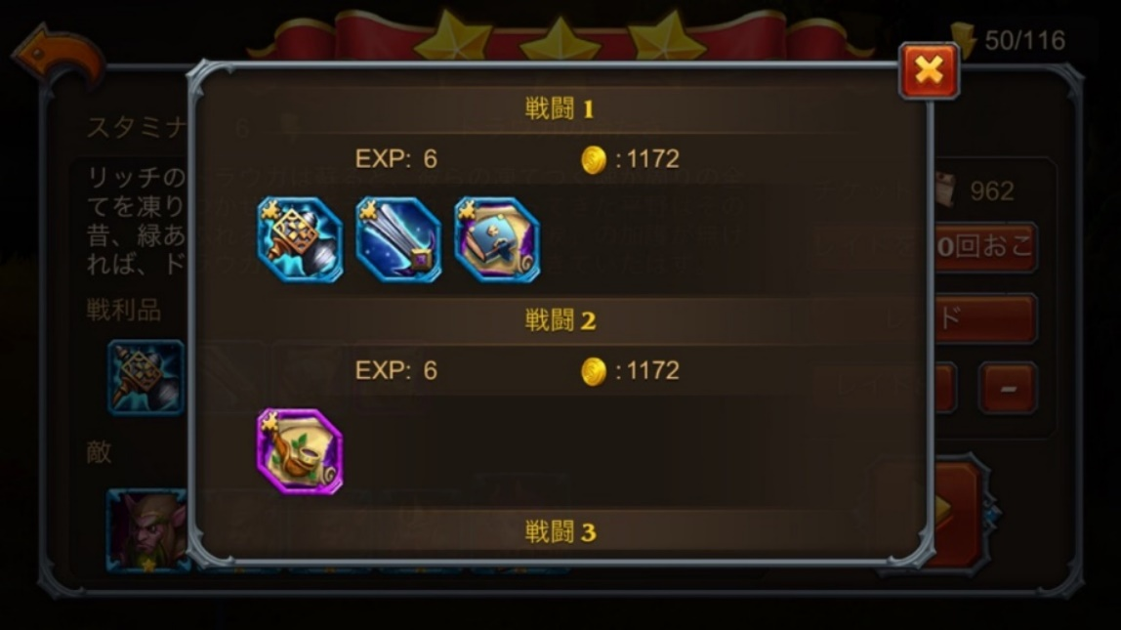
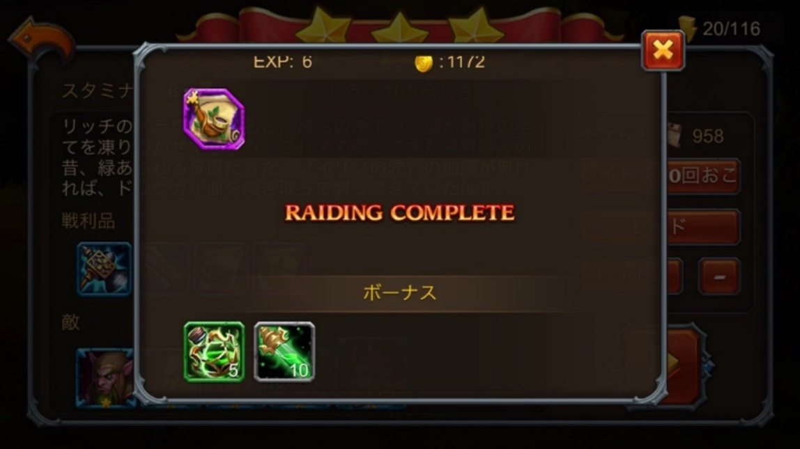
クエスト周回画面イメージ

 | 概要

 | ●クエスト周回機能の実装
 |  | クエストミッション前提
 |  | 実装の想定として、
 |  | 周回チケットというアイテムを使用してスキップ(周回)が可能になる
 |  | クエストに設定された3つのミッションを全クリアしたクエストのみスキップが可能になる
 |  | アイテムの付与方法はいろいろな場面を想定しています
 |  | 例)ショップの宝玉とセットで販売、ゲーム内で報酬として配るなど

 |  | 出撃確認画面

